Verify By 2FA (signup)
Vào App Google Authenticator trên mobile, nhập tài khoản với tên tài khoản là email dùng để đăng ký, key là keyGoogleAuthenticator trả về sau khi đăng ký | 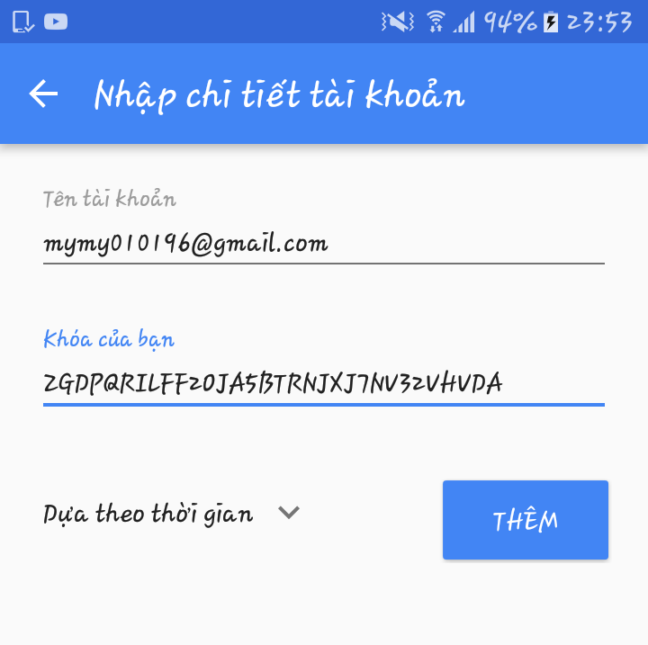

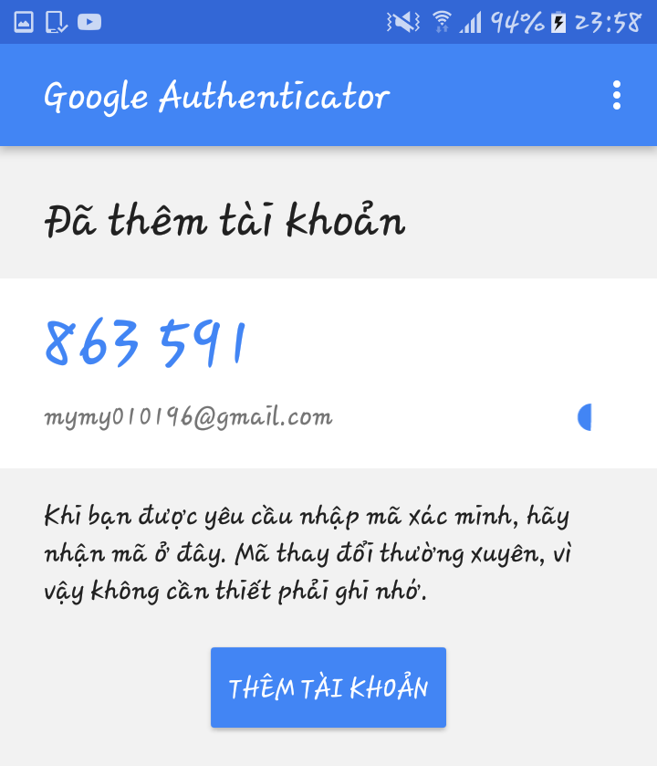
Cứ mỗi 30 giây, App sẽ trả về một code tương ứng cho tài khoản của bạn

API | http://localhost:8080/api/users/verify/:key | Với key là keyGoogleAuthenticator
METHOD | POST
Body | { verifyToken: mã code nhận được từ app Google Authenticator }
Result

